1er trim 2023
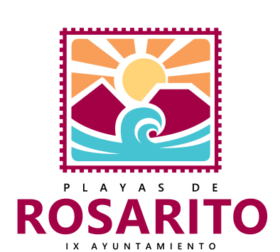

H. AYUNTAMIENTO DE PLAYAS DE ROSARITO, B.C.

" FORMATO DE INFORMACIÓN DE APLICACIÓN DE RECURSOS DEL FORTAMUN"
( FORTAMUN ) *

1 DE ENERO AL 30 DE JUNIO DE 2023

DESTINO DE LAS APORTACIONES | MONTO PAGADO
DEUDA PUBLICA (CAPITAL Y INTERESES) | $14,152,344.77
SEGURIDAD PUBLICA (NECESIDADADES) | $11,049,375.42

TOTAL | $25,201,720.19

* Norma para establecer la estructura de informacion del formato de aplicación de recursos del Fondo de aportaciones para el fortalecimiento de los municipios y de las demarcaciones territoriales del Distrito Federal (FORTAMUN). Publicada en el Diario oficial de la Federacion el dia 4 de abril de 2013, tercera seccion.

L.A.E. MANUEL ZERMEÑO CHAVEZ
TESORERO MUNICIPAL
C.P. GABRIELA ROSALES GOVEA
SUBDIRECTORA DE INVERSIÓN Y CUENTA PÚBLICA

